Описание модели
Источник модели | http://carnegie.ru/commentary/73225
Предсказание курса рубля
2 фактора влияния
Цена нефти на мировом рынке (Brent)
Соотношение инфляции в США и России

метод линейной регрессии
В нем используется линейное уравнение, в котором справа от знака равенства стоит сумма произведений неизвестных коэффициентов на значения известных нам параметров (например, курс евро, размер ВВП, размер инфляции, значение индекса S&P), а слева – курс рубля к доллару

Метод НМК

Недельные значения параметров

Логарифмическая регрессия
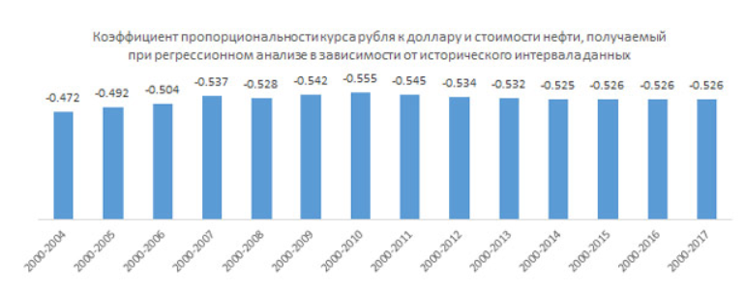

CPInorm i,t = CPIi,t/CPIi,0 | Индекс инфляции в конкретной стране = Индекс потребительских цен текущего года / Индекс потребительских цен базисного года

CPIratiot = CPInormRU,t/CPInormUS,t | Соотношение инфляции России и США

NonInflationaryRUBt = RUBt/CPIratiot | Скорректированный на инфляцию курс рубля

Модель: lnNonInflationaryRUBt = α+β ln(Brentt) + εt

Оценка курса рубля: RUBestimatet = elnNonInflationaryRUBt × CPIratiot

